Лист1
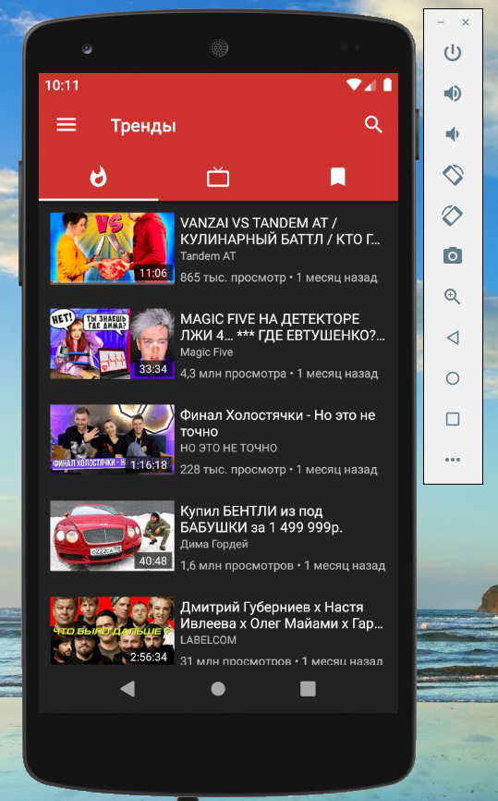
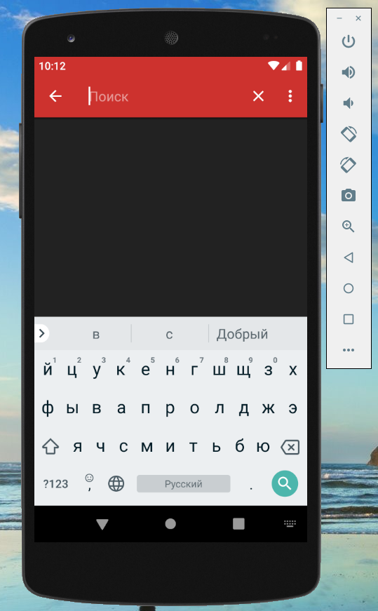
Чек лист тестирования мобильного приложения NewPipe (строка поиска и экран результатов поиска)

Характеристики девайса: Model: AOSP on IA Emulator (Nexus 5) Android version: 9 Pie (Build number - PSR1.180720.117) Screen size: диагональ 4,95", Full HD-разрешением, 1920 × 1080 Характеристика приложения: NewPipe Debug version 0.20.8
 | Smoke test
 | Проверить корректность загрузки, отображения и воспроизведения контента
Строка поиска
Функциональное тестирование
Позитивные кейсы:
 | Проверить ввод минимального количества букв Кириллицей в верхнем регистре
 | Проверить ввод максимального количества букв латиницей в нижнем регистре (с пробелами)
 | Проверить ввод символов
 | Проверить ввод цифр
 | Проверить ввод комбинаций цифр, букв Кириллицей/Латиницей, символов, пробелов
 | Проверить ввод пробелов
 | Проверить очистку экрана результатов поиска при нажатии "Х"
 | Проверить корректность работы кнопки "Назад" "←" (приложения)
 | Проверить корректность работы кнопки Назад "◀" (устройства)
 | Проверить возможность редактирования поискового запроса
 | Проверить корректность работы кнопки more_vert (меню фильтров)
 | Проверить корректность работы радиогруппы в меню фильтров
 | Проверить корректность подсказок поиска при введении одной буквы
 | Проверить корректность подсказок поиска при введении слова
 | Проверить скролл вверх/вниз в выпадающем списке подсказок поиска
 | Проверить корректное отображение запросов в Истории поиска
 | Проверить скролл вверх/вниз в выпадающем списке Истории поиска
 | Проверить корректность локализации приложения (по умолчанию - язык устройства)
 | Проверить корректность локализации ошибок в приложении (по умолчанию - язык устройства)
 | Проверить функциональность поиска при подключении физической клавиатуры
 | Проверить удаление пользовательских данных после деинсталяции приложения
Негативные кейсы:
 | Проверить ввод символов (букв, пробелов, спецсимволов) свыше максимального
 | Проверить загрузку контента при введении в строку поиска лишь пробелов
 | Проверить загрузку контента при оставлении строки поиска пустой
 | Проверить загрузку контента при отключенном Интренете
 | Проверить загрузку контента при включении Авиа-режима
 | Проверить отображение истории поиска после очистки данных
UI/UX тестирование
Позитивные кейсы:
 | Проверить наличие плэйсхолдера
 | Проверить области нажатия кнопок
 | Проверить корректность переноса текста в выпадающем списке поиска (подсказки / история поиска)
 | Проверить что панель скролла появляется только при скролле
 | Проверить корректность выравнивая текста, рядов
 | Проверить корректность отступов
 | Проверить корректность отображения шрифтов
 | Проверить, что размер шрифта - разборчивый
 | Проверить, что область нажатия - удобная

Экран результатов поиска
Функциональное тестирование
Позитивные кейсы:
 | Проверить корректность отображения результатов поиска в соответсвии с поисковым запросом
 | Проверить корректность отображения результатов поиска в соответсвии примененными фильтрами
 | Проверить корректность отклика на скрол вверх/вниз
 | Проверить корректность отклика на длительное нажатие на контенте
 | Проверить отсутстивие пустого экрана при выводе приложения из трея
 | Проверить отсутстивие пустого экрана при разблокировке устройства
 | Проверить корректное отображение контента при поднятии из трея (функция "Вытеснение фоновых Activity" отключена)
 | Проверить корректное отображение контента при разблокировке устройства
Негативные кейсы:
 | Проверить отображение контента при отключенном Интренете
 | Проверить отображение контента при включении Авиа-режима
 | Проверить отображение контента при поднятии из трея (функции "Вытеснение фоновых Activity" включена)
UI/UX тестирование
Позитивные кейсы:
 | Проверить содержание текстовых данных на отсутствие грамматических и орфографических ошибок
 | Проверить корректность выравнивая текста, рядов
 | Проверить корректность отступов
 | Проверить корректность переноса текста
 | Проверить корректность отображения шрифтов
 | Проверить, что размер шрифта - разборчивый
 | Проверить, что область нажатия - удобная
 | Проверить что панель скролла появляется только при скролле

